mitarbeiter_transponiert
VerkäuferIn | Abteilung | E-Mail | Kürzel
Anna | Sales | anna@firma.at | AN
Ben | Sales | ben@firma.at | BE
Clara | Support | clara@firma.at | CL |  | Für das Transponieren der Mitarbeiter:
David | Sales | david@firma.at | DA |  | - Ursprüngliche Tabelle kopieren
 |  |  |  |  | - Rechte Maustaste - Inhalte einfügen - Inhalte einfügen
 |  |  |  |  | - Werte + Transponieren
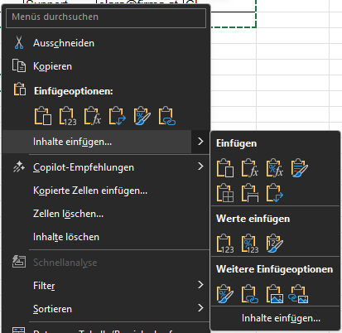
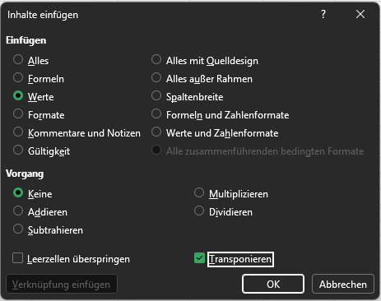
VerkäuferIn | Anna | Ben | Clara | David
Abteilung | Sales | Sales | Support | Sales
E-Mail | anna@firma.at | ben@firma.at | clara@firma.at | david@firma.at
Kürzel | AN | BE | CL | DA

